UI
1. UI
 | 1.1 시작화면
 |  | 1.1.1 시작화면

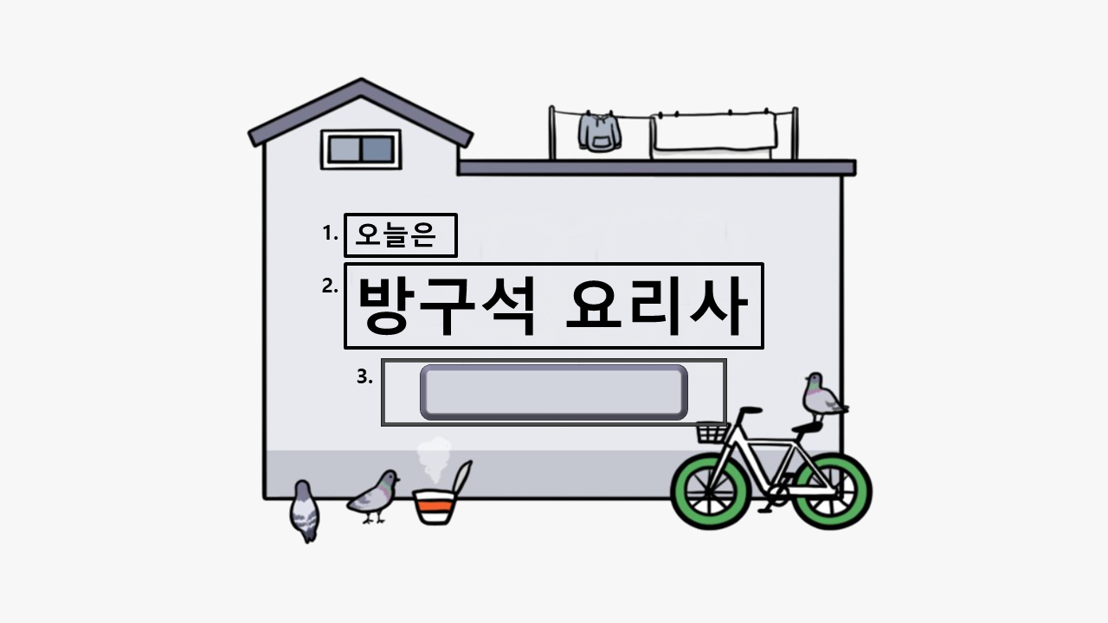

 |  |  | int | StringUI | String
 |  |  | 1 | Sub_Game_Title | 오늘은
 |  |  | 2 | Game_Title | 방구석 요리사
 |  |  | 3 | Menu_select | 메뉴 선택

 | 3. StringUI/Menu_Select 버튼을 누르면 1.1.2 메뉴 선택 화면으로 넘어간다
 | 버튼을 누르면 버튼의 색이 어두워지도록 버튼에 2가지 경우(기본형태, 눌렀을 경우 버튼) 제작한다.

 |  | 1.1.2 메뉴 UI
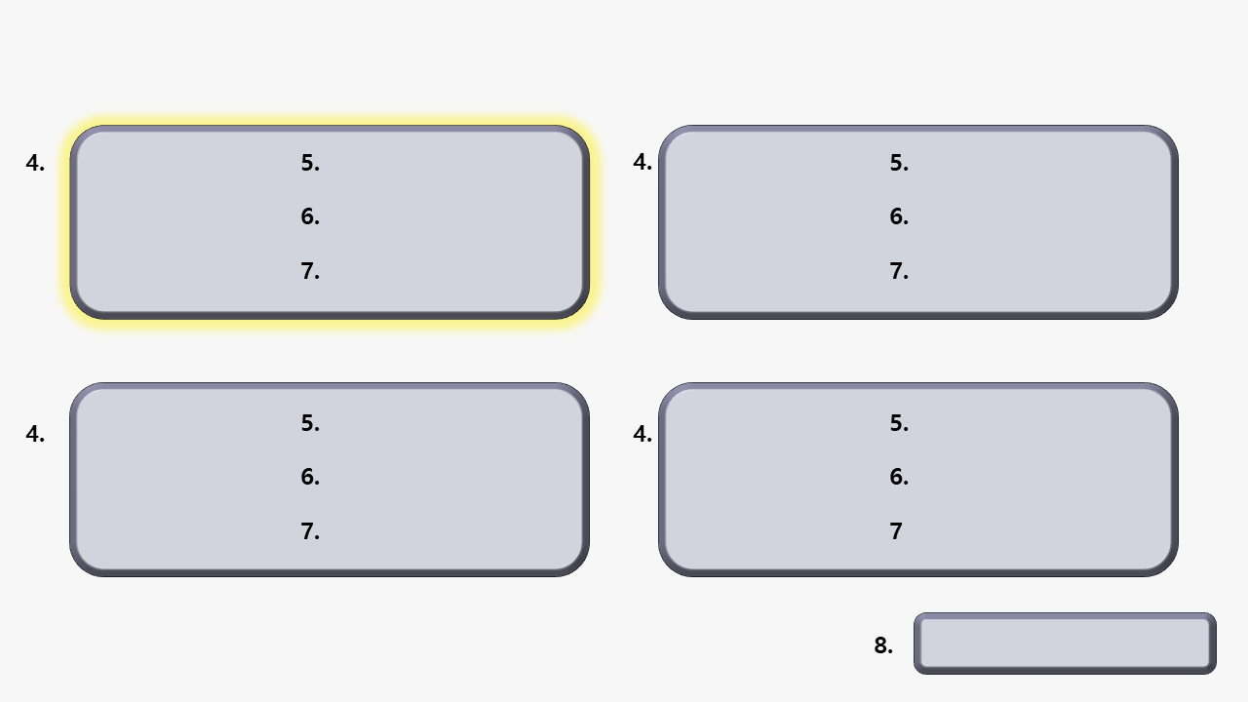

 |  |  | int | StringUI | String
 |  |  | 4 | Menu_Bar | 메뉴 아이콘
 |  |  | 5 | Menu_Name | 메뉴 제목
 |  |  | 6 | Menu_Step | 만드는 순서 개수
 |  |  | 7 | Menu_Explain | 소요시간과 양
 |  |  | 8 | Game_Start | 게임 시작

 |  |  |  |  |  | *게임 흐름도



 |  |  |  |  |  |  | → |  | →

 |  |  |  |  |  |  |  |  |  | 게임 시작 버튼을 누르게 되면
 | 4. 버튼을 누르면 버튼의 주위가 밝아지도록 버튼에 2가지 경우(기본형태, 눌렀을 경우 버튼)를 제작한다. |  |  |  |  | 만들고자 하는 메뉴 버튼을 누른다. |  | 버튼을 누르면 주위가 밝아지게 되며 |  | 버튼이 다른 버튼으로 바뀌게 되고
 | 4가지의 버튼 중 하나만 선택할 수 있으며 같은 버튼을 두 번 누르면 다시 원래 상태로 되돌아간다. |  |  |  |  | 누르기 전까지는 게임시작 버튼을 눌러도 |  | 게임시작 버튼을 활성화시킬 수 있게 된다. |  | 1.2 인게임 화면으로 넘어간다.
 | 하나의 버튼을 누른 상황에서 다른 버튼을 누르면 원래의 버튼은 원래 상태로 되돌아가고 다른 버튼의 주위가 밝아진다. |  |  |  |  | 게임시작 버튼이 동작하지 않는다.

 | 5. 메뉴의 제목이 있는 부분이다. 각각의 메뉴 이름을 넣으면 된다
 | 6. 만드는 순서를 나타낸다. 여기서 순서가 많을수록 난이도가 높은 것을 의미한다.

 | 7. 실제 만들었을 때의 소요시간과 몇인분인지에 대한 설명을 나타낸다. 게임을 할 경우에는 필요없지만 실제 유용하도록 추가하였다.

 | 8. String/Game_Start 버튼을 누르면 1.2 인게임 화면으로 넘어간다
 | 버튼을 누르면 버튼의 색이 어두워지도록 버튼에 2가지 경우(기본형태, 눌렀을 경우 버튼) 제작한다.

 | 1.2 인게임 화면

